3
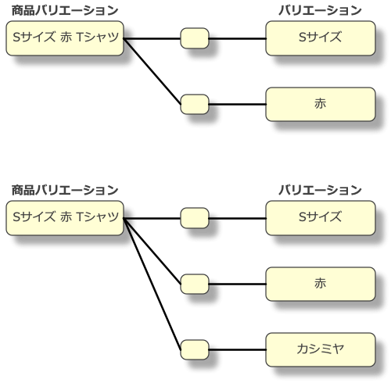

商品バリエーション |  |  | バリエーション

ID | SKU | バリエーションID | ID | オプション名
1 | T-SHIRT-S | 10 | 10 | Sサイズ
 |  |  | 11 | Mサイズ
 |  |  | 12 | Lサイズ

